问题
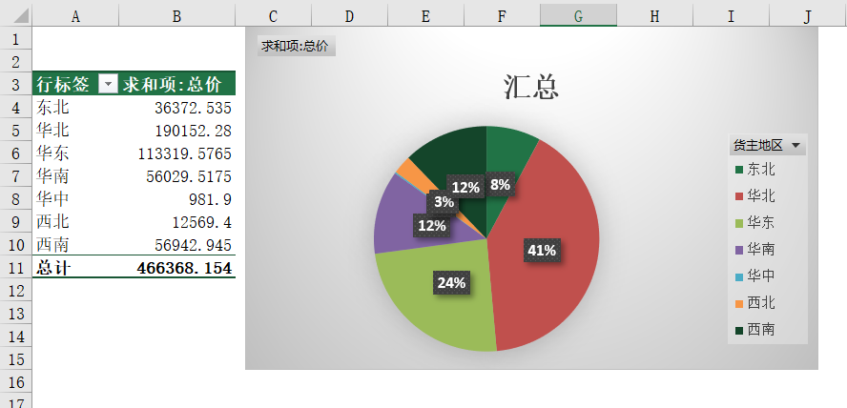
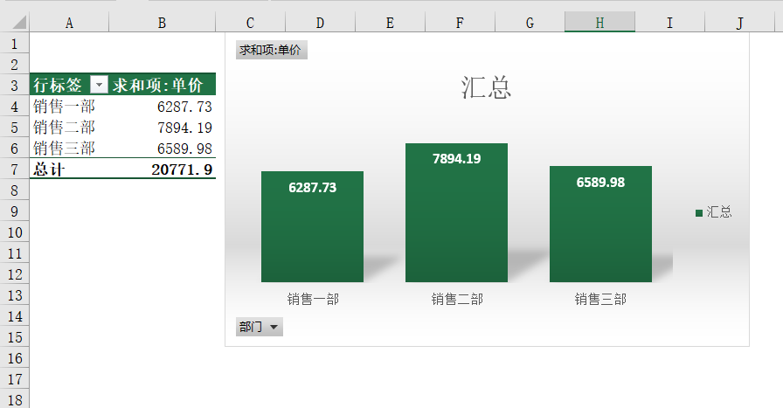
 |  | 课后小练习

任务：
 | 使用“练习表”中数据创建数据透视表。
 | 按地区统计金额，汇总后生成饼图、按部门统计金额，汇总后生成柱形图。
 | 新建表格，将饼图与柱形图全部复制到新表格，并插入“产品”切片器控制两个图表。
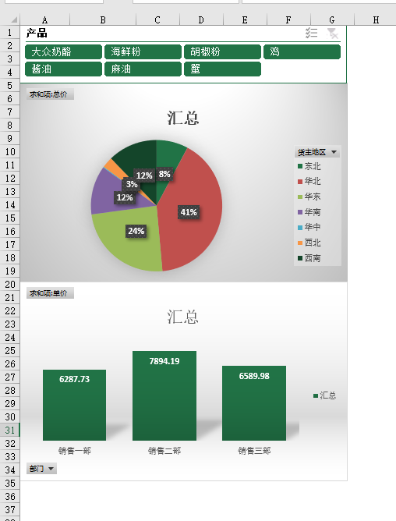
 | 完成效果如下图所示。

